Sheet4
PC工具
待测主板
软件信息测试
SIM卡测试
T卡测试
蓝牙测试
WIFI测试
GPS测试
重力感应测试
指南针测试
陀螺仪测试
光传感器测试
距离传感器测试
气压传感测试
主MIC测试
副MIC测试
MIC回路测试
喇叭测试
听筒测试
NFC测试
扫码测试
指纹测试
前置摄像头测试
后摄像头测试
数据交互

ATA测试电路
耳机测试
Typec-OTG测试
按键测试
Pogopin 2PIN充电测试
Pogopin 8PIN充电测试
Pogopin OTG测试
霍尔器件
主电池充电测试
电池切换测试
LCD
LCM背光测试
LED指示灯测试
闪光灯测试
震动马达测试
触控

美格智能

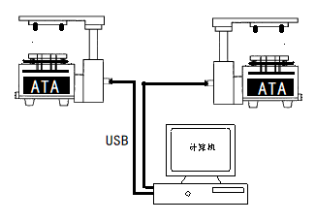

数据交互
数据交互

